Gráficos
Volver al índice

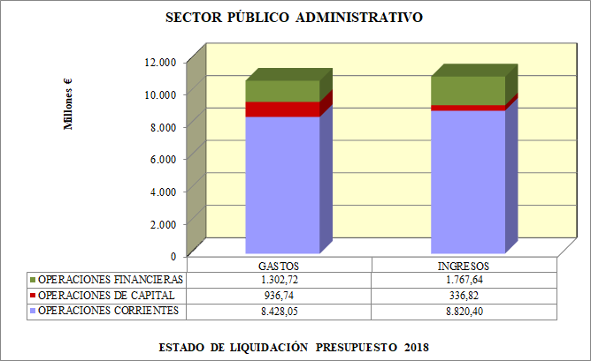
SPA1A

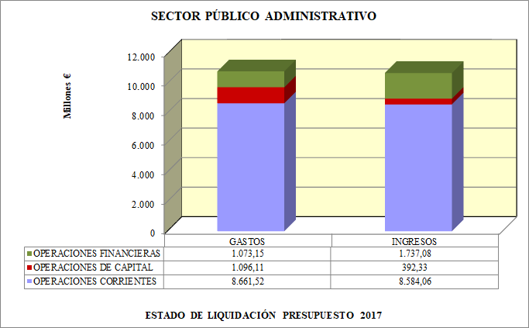
SPA1B

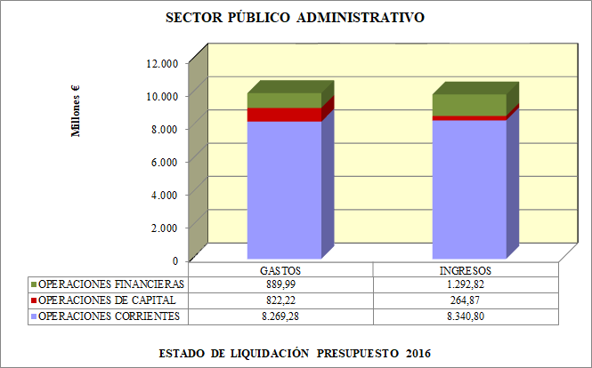
SPA1C

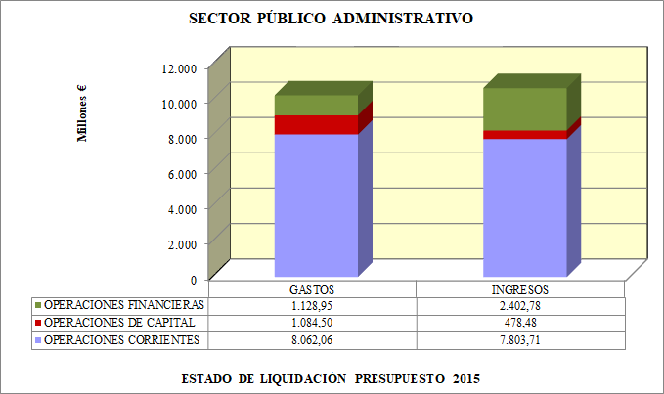
SPA1D

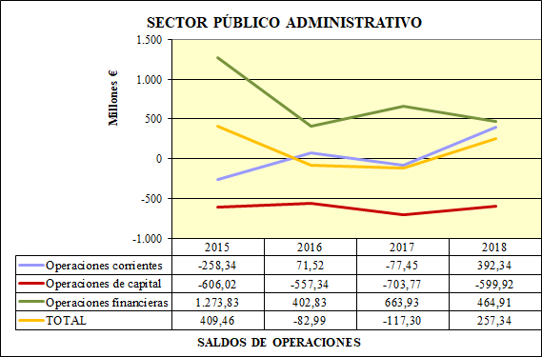
EVI_G

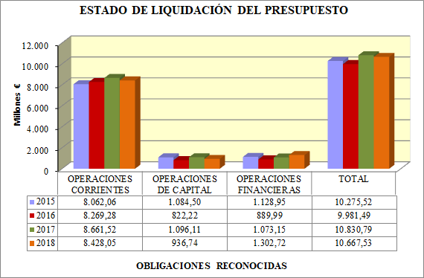
EVGASTOS

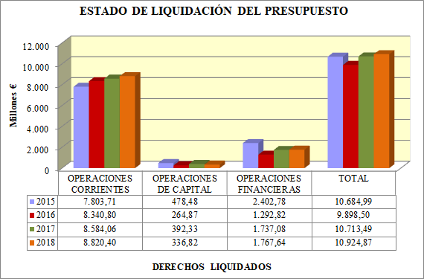
EVINGRESOS

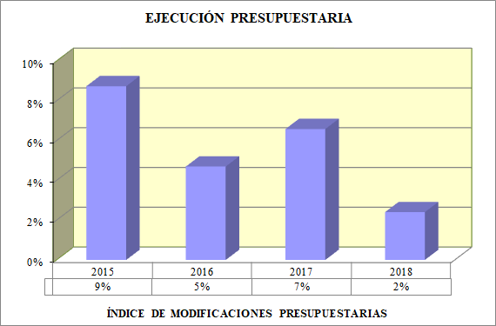
A1EP

 | Porcentaje de modificaciones de crédito realizadas en el ejercicio.

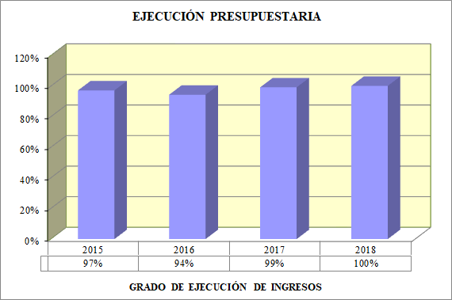
A2EP

 | Porcentaje que representan los derechos reconocidos liquidados en el ejercicio con respecto al presupuesto definitivo.

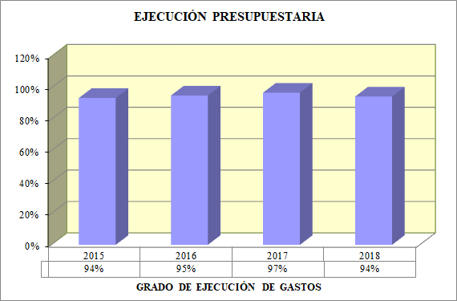
A3EP

 | Porcentaje que representan las obligaciones reconocidas en el ejercicio con respecto al presupuesto definitivo.

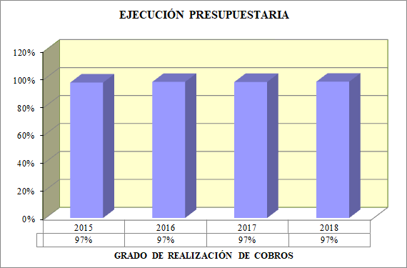
A4EP

 | Porcentaje que representan los ingresos líquidos del ejercicio, sobre los derechos reconocidos netos del mismo.

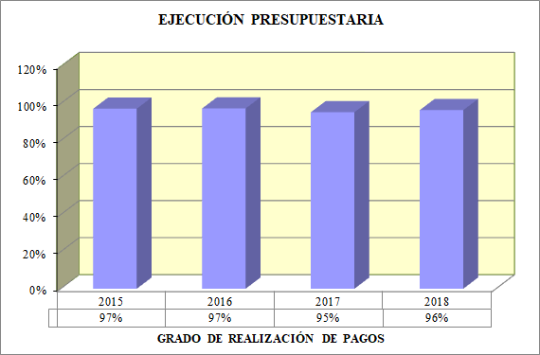
A5EP

 | Porcentaje que representan los pagos realizados en el ejercicio sobre las obligaciones reconocidas netas del mismo. Es un indicador de la ejecución de los pagos.

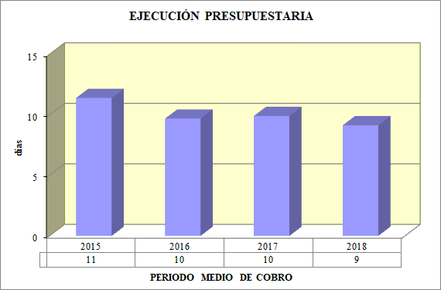
A6EP

 | Días que, en tiempo medio, se tarda en recaudar los derechos derivados de la ejecución del presupuesto de ingresos.

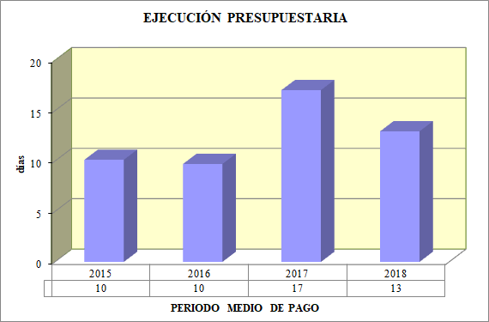
A7PE

 | Días que, en tiempo medio, se tarda en pagar a los acreedores derivados de la ejecución del presupuesto de gastos.

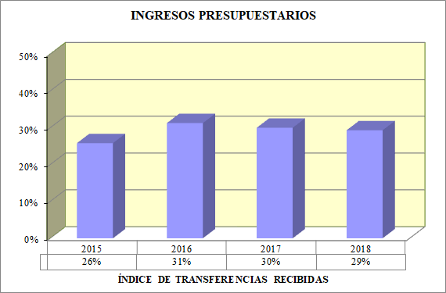
A1IP

 | Se define como el porcentaje que representan los ingresos procedentes de transferencias, tanto corrientes como de capital, en relación al total de ingresos reconocidos.

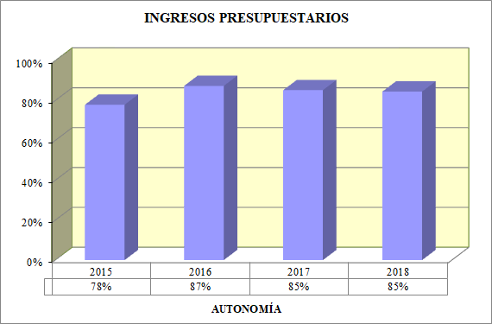
A2IP

 | Porcentaje que representan los ingresos procedentes de los capítulos 1 a 8, respecto al total de ingresos.

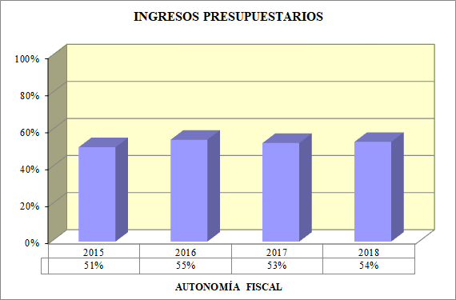
A3IP

 | Porcentaje que representan los ingresos de origen tributario, respecto al total de ingresos.

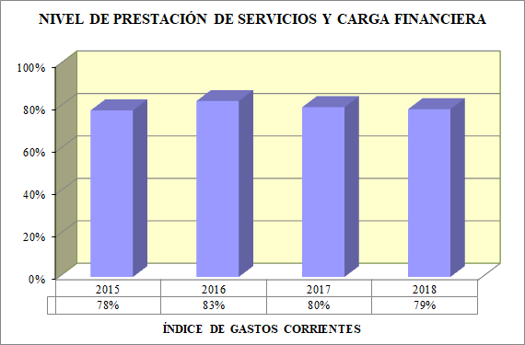
AIPS

 | Porcentaje que representan los gastos corrientes respecto al total de gastos.

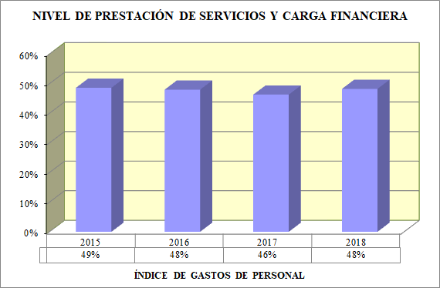
A2PS

 | Porcentaje que suponen los gastos de personal con respecto al volumen total de obligaciones reconocidas por operaciones corrientes.

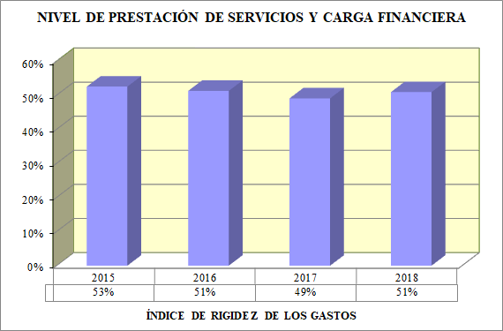
A3PS

 | Porcentaje que suponen las obligaciones reconocidas con cargo a los capítulos 1.Gastos de personal, y 3.Gastos financieros, en relación con el volumen total de créditos gastados en operaciones corrientes

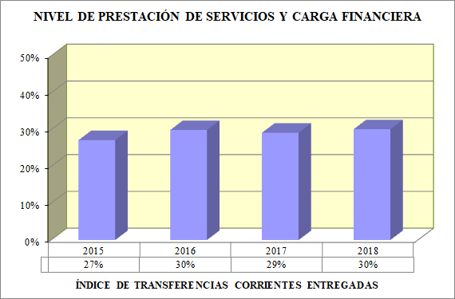
A4PS

 | Porcentaje que representan las transferencias y subvenciones entregadas con respecto al volumen de créditos gastados en operaciones corrientes.

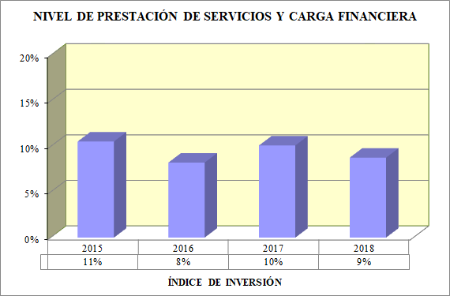
A5PS

 | Porcentaje que representan los gastos de inversión respecto al total de gastos.

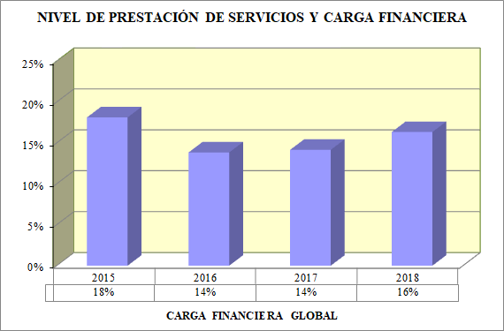
A6PS

 | Porcentaje que representan las obligaciones reconocidas procedentes de gastos financieros y amortizaciones de pasivos financieros con respecto a los ingresos corrientes.

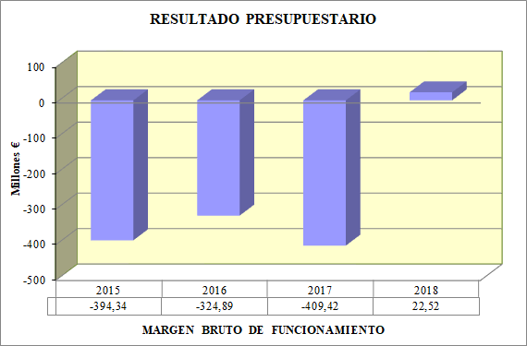
AM1RP

 | Diferencia entre la suma de los derechos reconocidos netos en los capítulos 1, 2, 3 y 5 de ingresos, y el importe de las obligaciones reconocidas netas en los capítulos 1, 2 y 3 de gastos.

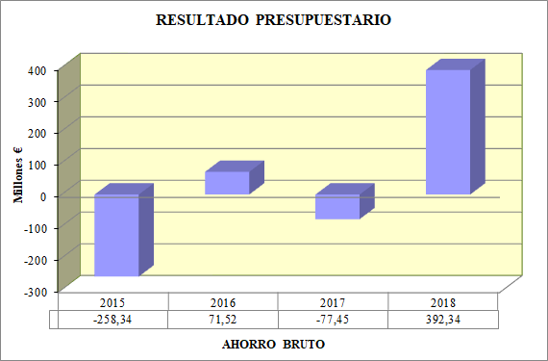
AM2RP

 | Diferencia entre los derechos liquidados por todas las operaciones corrientes, capítulos 1 a 5, ambos inclusive, y de las obligaciones de la misma naturaleza reconocidas por los capítulos 1 a 4 del estado de gastos, ambos inclusive.

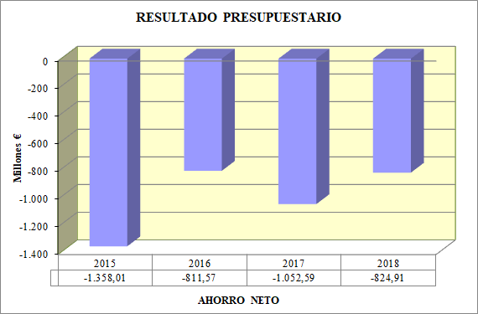
AM3RP

 | Diferencia entre los derechos liquidados por los capítulos 1 a 5, ambos inclusive, del estado de ingresos, y de las obligaciones reconocidas por los capítulos 1, 2 y 4 del estado de gastos, minorada en el importe de una anualidad teórica de amortización de los préstamos y empréstitos propios y avalados a terceros pendientes de reembolso.

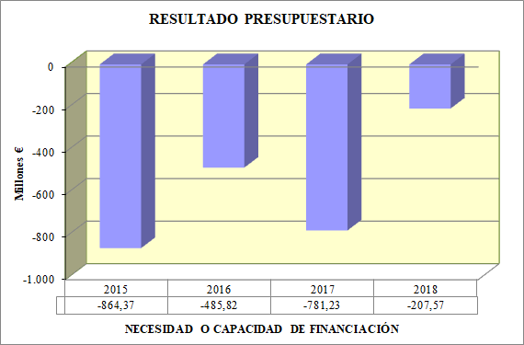
AM4RP

 | Diferencia entre los derechos reconocidos netos en los capítulos 1 a 7 de ingresos, menos las obligaciones reconocidas netas en los capítulos 1 a 7 de gastos.

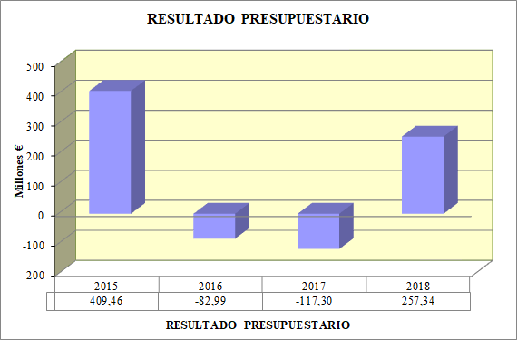
AM5RP

 | Diferencia entre los derechos presupuestarios netos liquidados durante el ejercicio y las obligaciones presupuestarias netas reconocidas durante el mismo periodo.

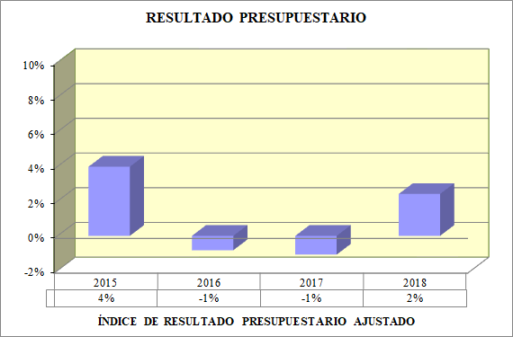
A1RP

 | Porcentaje que representa el resultado presupuestario ajustado del ejercicio respecto del total de obligaciones reconocidas netas.

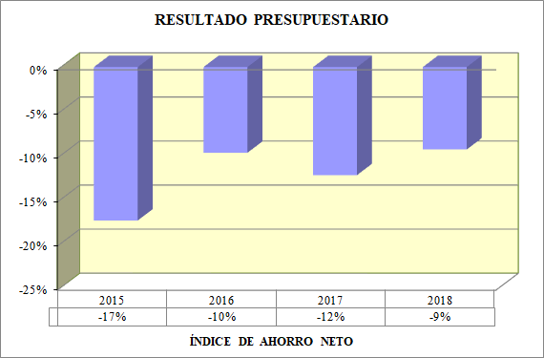
A2RP

 | Porcentaje que representa el ahorro neto, definido anteriormente como el saldo de operaciones corrientes teniendo en cuenta la amortización de pasivos financieros, con respecto a los derechos reconocidos netos por operaciones corrientes.

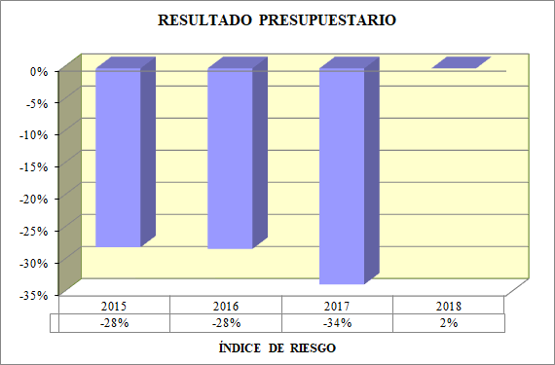
A3RP

 | porcentaje que representa el margen bruto de funcionamiento sobre el importe de la suma de la carga financiera de la deuda.

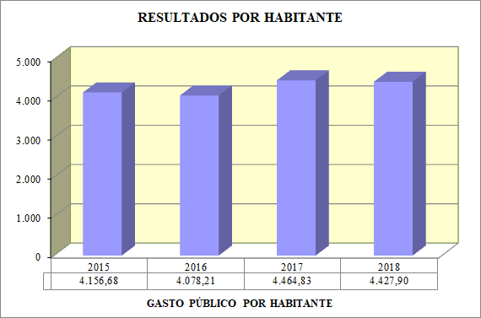
A1RH

 | Determina el gasto medio por habitante realizado por el sector público administrativo en el ejercicio e indica cuántos euros corresponden a cada ciudadano de distribuirse entre ellos el importe de la totalidad de los gastos ejecutados u obligaciones reconocidas netas en el ejercicio.

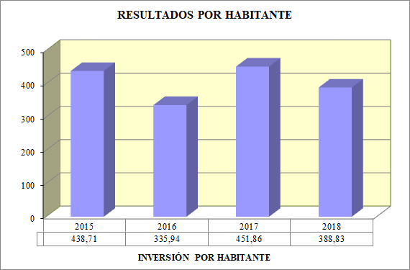
A2RH

 | Determina el gasto medio por habitante en inversiones realizado por el sector público administrativo en el ejercicio.

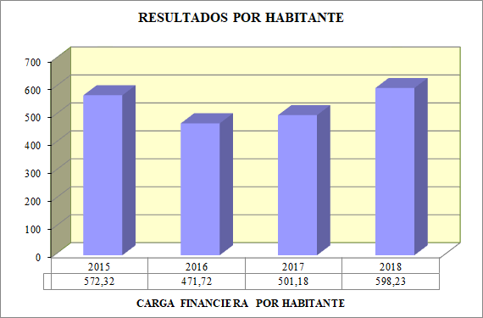
A3RH

 | Determina el gasto medio por habitante destinado a gastos financieros y amortizaciones de las deudas emitidas o contraídas por el sector público administrativo.

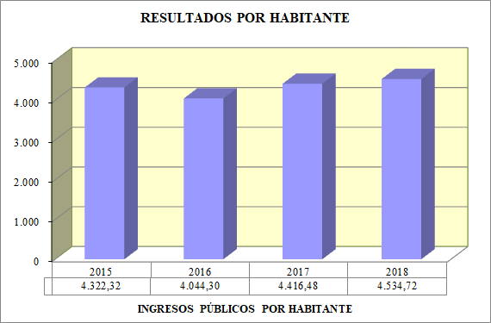
A4RH

 | Determina el volumen medio de ingresos por habitante liquidados en el ejercicio.

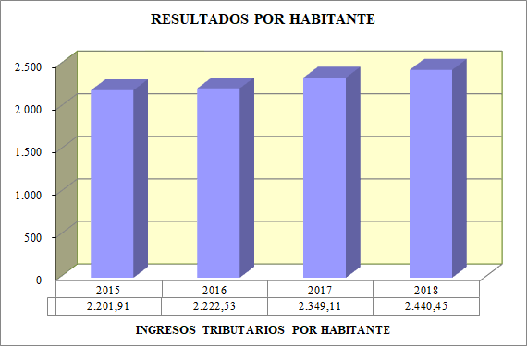
A5RH

 | Determina la aportación media efectuada por habitante al presupuesto del sector público administrativo a través de los tributos.

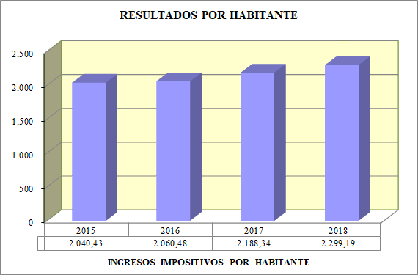
A6RH

 | Determina la aportación media efectuada por habitante al presupuesto del sector público administrativo a través de los impuestos.

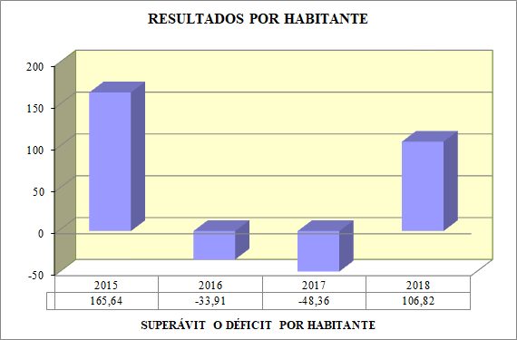
A7RH

 | Indica cuántos euros corresponden a cada habitante si se distribuyera entre ellos el importe del superávit o déficit resultante de la liquidación del presupuesto, y por tanto la cantidad que hipotéticamente sería necesaria, o sobraría, por habitante para cuadrar el presupuesto, en función de su déficit o superávit.

A1
 | 2008 | 2009
 | 1 | 1
Volver al índice
Anexo 1
Nº | EJECUCIÓN PRESUPUESTARIA | 2015 | 2016 | 2017 | 2018
1 | ÍNDICE DE MODIFICACIONES PRESUPUESTARIAS | 9% | 5% | 7% | 2%
2 | GRADO DE EJECUCIÓN DE GASTOS | 94% | 95% | 97% | 94%
3 | GRADO DE EJECUCIÓN DE INGRESOS | 97% | 94% | 99% | 100%
4 | GRADO DE REALIZACIÓN DE LOS COBROS | 97% | 97% | 97% | 97%
5 | GRADO DE REALIZACIÓN DE LOS PAGOS | 97% | 97% | 95% | 96%
6 | PERIODO MEDIO DE COBRO | 11 | 10 | 10 | 9
7 | PERIODO MEDIO DE PAGO | 10 | 10 | 17 | 13
Nº | INGRESOS PRESUPUESTARIOS | 2015 | 2016 | 2017 | 2018
1 | ÍNDICE DE TRANSFERENCIAS RECIBIDAS | 26% | 31% | 30% | 29%
2 | AUTONOMÍA | 78% | 87% | 85% | 85%
3 | AUTONOMÍA FISCAL | 51% | 55% | 53% | 54%
Nº | NIVEL DE PRESTACIÓN DE SERVICIOS Y CARGA FINANCIERA | 2015 | 2016 | 2017 | 2018
1 | ÍNDICE DE GASTOS CORRIENTES | 78% | 83% | 80% | 79%
2 | ÍNDICE DE GASTOS DE PERSONAL | 49% | 48% | 46% | 48%
3 | ÍNDICE DE RIGIDEZ DE LOS GASTOS | 53% | 51% | 49% | 51%
4 | ÍNDICE DE TRANSFERENCIAS CORRIENTES ENTREGADAS | 27% | 30% | 29% | 30%
5 | ÍNDICE DE INVERSIÓN | 11% | 8% | 10% | 9%
6 | CARGA FINANCIERA GLOBAL | 18% | 14% | 14% | 16%
Nº | RESULTADO PRESUPUESTARIO | 2015 | 2016 | 2017 | 2018
1 | MARGEN BRUTO DE FUNCIONAMIENTO | -394,340,194.53 | -324,895,330.49 | -409,421,189.64 | 22,529,296.53
2 | AHORRO BRUTO | -258,349,090.90 | 71,521,129.69 | -77,457,654.78 | 392,349,979.26
3 | AHORRO NETO | -1,358,011,157.60 | -811,576,934.61 | -1,052,596,546.57 | -824,912,986.35
4 | NECESIDAD O CAPACIDAD DE FINANCIACIÓN | -864,371,091.57 | -485,827,299.35 | -781,230,735.23 | -207,570,712.24
5 | RESULTADO PRESUPUESTARIO | 409,463,042.79 | -82,991,689.61 | -117,300,033.09 | 257,344,850.77
6 | ÍNDICE DE RESULTADO PRESUPUESTARIO AJUSTADO | 4% | -1% | -1% | 2%
7 | ÍNDICE DE AHORRO NETO | -17% | -10% | -12% | -9%
8 | ÍNDICE DE RIESGO | -28% | -28% | -34% | 2%
Nº | RESULTADOS POR HABITANTE | 2015 | 2016 | 2017 | 2018
1 | GASTO PÚBLICO POR HABITANTE | 4,156.68 | 4,078.21 | 4,464.83 | 4,427.90
2 | INVERSIÓN POR HABITANTE | 438.71 | 335.94 | 451.86 | 388.83
3 | CARGA FINANCIERA POR HABITANTE | 572.32 | 471.72 | 501.18 | 598.23
4 | INGRESOS PÚBLICOS POR HABITANTE | 4,322.32 | 4,044.30 | 4,416.48 | 4,534.72
5 | INGRESOS TRIBUTARIOS POR HABITANTE | 2,201.91 | 2,222.53 | 2,349.11 | 2,440.45
6 | INGRESOS IMPOSITIVOS POR HABITANTE | 2,040.43 | 2,060.48 | 2,188.34 | 2,299.19
7 | SUPERÁVIT O DÉFICIT POR HABITANTE | 165.64 | -33.91 | -48.36 | 106.82

A2.1
Volver al índice
Anexo 2
EJERCICIO 2015
DESCRIPCIÓN | PRESUPUESTO INICIAL | TOTAL MODIFICACIONES | PRESUPUESTO DEFINITIVO | OBLIGACIONES RECONOCIDAS | PAGOS REALIZADOS | OBLIGACIONES PENDIENTES DE PAGO
1 GASTOS DE PERSONAL | 3,860,053,833.00 | 81,621,229.46 | 3,941,675,062.46 | 3,921,693,037.31 | 3,891,045,966.96 | 30,647,070.35
2 GASTOS CORRIENTES EN BIENES Y SERVICIOS | 1,392,674,877.30 | 296,037,039.29 | 1,688,711,916.59 | 1,637,077,565.85 | 1,584,716,309.94 | 52,361,255.91
3 GASTOS FINANCIEROS | 406,332,222.30 | -36,611,405.15 | 369,720,817.15 | 315,131,947.63 | 314,920,874.70 | 211,072.93
4 TRANSFERENCIAS CORRIENTES | 2,173,805,666.92 | 200,850,774.02 | 2,374,656,440.94 | 2,188,165,121.85 | 2,145,192,532.72 | 42,972,589.13
TOTAL OPERACIONES CORRIENTES | 7,832,866,599.52 | 541,897,637.62 | 8,374,764,237.14 | 8,062,067,672.64 | 7,935,875,684.32 | 126,191,988.32
6 INVERSIONES REALES | 518,829,618.09 | -21,367,367.12 | 497,462,250.97 | 415,348,176.99 | 387,041,208.24 | 28,306,968.75
7 TRANSFERENCIAS DE CAPITAL | 644,252,300.40 | 81,017,055.54 | 725,269,355.94 | 669,160,879.66 | 538,383,316.94 | 130,777,562.72
TOTAL OPERACIONES DE CAPITAL | 1,163,081,918.49 | 59,649,688.42 | 1,222,731,606.91 | 1,084,509,056.65 | 925,424,525.18 | 159,084,531.47
TOTAL OPERACIONES NO FINANCIERAS | 8,995,948,518.01 | 601,547,326.04 | 9,597,495,844.05 | 9,146,576,729.29 | 8,861,300,209.50 | 285,276,519.79
8 ACTIVOS FINANCIEROS | 297,118,368.00 | -10,722,710.00 | 286,395,658.00 | 29,290,285.28 | 29,290,285.28 | 0.00
9 PASIVOS FINANCIEROS | 808,589,144.30 | 291,827,265.00 | 1,100,416,409.30 | 1,099,662,066.70 | 1,099,661,501.93 | 564.77
TOTAL OPERACIONES FINANCIERAS | 1,105,707,512.30 | 281,104,555.00 | 1,386,812,067.30 | 1,128,952,351.98 | 1,128,951,787.21 | 564.77
AJUSTE POR CONSOLIDACIÓN | 0.00 | 0.00 | 0.00 | 0.00 | 0.00 | 0.00
 | 2008 | 2009
 | 1 | 1
TOTAL GENERAL | 10,101,656,030.31 | 882,651,881.04 | 10,984,307,911.35 | 10,275,529,081.27 | 9,990,251,996.71 | 285,277,084.56

A2.2
Volver al índice
Anexo 2
EJERCICIO 2016
DESCRIPCIÓN | PRESUPUESTO INICIAL | TOTAL MODIFICACIONES | PRESUPUESTO DEFINITIVO | OBLIGACIONES RECONOCIDAS | PAGOS REALIZADOS | OBLIGACIONES PENDIENTES DE PAGO
1 GASTOS DE PERSONAL | 3,937,392,632.00 | 58,431,737.89 | 3,995,824,369.89 | 3,970,079,365.29 | 3,956,079,548.06 | 13,999,817.23
2 GASTOS CORRIENTES EN BIENES Y SERVICIOS | 1,401,385,915.48 | 226,606,543.81 | 1,627,992,459.29 | 1,556,010,191.93 | 1,434,543,622.03 | 121,466,569.90
3 GASTOS FINANCIEROS | 330,916,033.67 | -132,182.23 | 330,783,851.44 | 271,443,285.45 | 270,612,237.28 | 831,048.17
4 TRANSFERENCIAS CORRIENTES | 2,218,153,720.86 | 277,266,046.06 | 2,495,419,766.92 | 2,471,752,706.83 | 2,442,357,331.93 | 29,395,374.90
TOTAL OPERACIONES CORRIENTES | 7,887,848,302.01 | 562,172,145.53 | 8,450,020,447.54 | 8,269,285,549.50 | 8,103,592,739.30 | 165,692,810.20
6 INVERSIONES REALES | 541,670,665.36 | -50,911,782.13 | 490,758,883.23 | 365,391,127.74 | 333,506,096.07 | 31,885,031.67
7 TRANSFERENCIAS DE CAPITAL | 652,478,874.00 | -34,839,307.03 | 617,639,566.97 | 456,831,436.58 | 389,902,067.07 | 66,929,369.51
TOTAL OPERACIONES DE CAPITAL | 1,194,149,539.36 | -85,751,089.16 | 1,108,398,450.20 | 822,222,564.32 | 723,408,163.14 | 98,814,401.18
TOTAL OPERACIONES NO FINANCIERAS | 9,081,997,841.37 | 476,421,056.37 | 9,558,418,897.74 | 9,091,508,113.82 | 8,827,000,902.44 | 264,507,211.38
8 ACTIVOS FINANCIEROS | 62,920,805.00 | -10,722,829.00 | 52,197,976.00 | 6,891,989.06 | 6,837,336.29 | 54,652.77
9 PASIVOS FINANCIEROS | 878,609,218.00 | 5,287,669.33 | 883,896,887.33 | 883,098,064.30 | 881,944,177.34 | 1,153,886.96
TOTAL OPERACIONES FINANCIERAS | 941,530,023.00 | -5,435,159.67 | 936,094,863.33 | 889,990,053.36 | 888,781,513.63 | 1,208,539.73
AJUSTE POR CONSOLIDACIÓN | 0.00 | 0.00 | 0.00 | 0.00 | 0.00 | 0.00
 | 2008 | 2009
 | 1 | 1
TOTAL GENERAL | 10,023,527,864.37 | 470,985,896.70 | 10,494,513,761.07 | 9,981,498,167.18 | 9,715,782,416.07 | 265,715,751.11

A2.3
Volver al índice
Anexo 2
EJERCICIO 2017
DESCRIPCIÓN | PRESUPUESTO INICIAL | TOTAL MODIFICACIONES | PRESUPUESTO DEFINITIVO | OBLIGACIONES RECONOCIDAS | PAGOS REALIZADOS | OBLIGACIONES PENDIENTES DE PAGO
1 GASTOS DE PERSONAL | 3,983,150,422.00 | 57,965,076.07 | 4,041,115,498.07 | 4,012,203,781.25 | 3,937,270,109.79 | 74,933,671.46
2 GASTOS CORRIENTES EN BIENES Y SERVICIOS | 1,458,251,438.22 | 481,786,519.28 | 1,940,037,957.50 | 1,883,677,658.91 | 1,771,418,573.93 | 112,259,084.98
3 GASTOS FINANCIEROS | 291,259,529.95 | -5,425,731.52 | 285,833,798.43 | 240,618,932.94 | 240,602,741.78 | 16,191.16
4 TRANSFERENCIAS CORRIENTES | 2,376,642,410.05 | 155,453,599.61 | 2,532,096,009.66 | 2,525,024,692.64 | 2,498,381,203.26 | 26,643,489.38
TOTAL OPERACIONES CORRIENTES | 8,109,303,800.22 | 689,779,463.44 | 8,799,083,263.66 | 8,661,525,065.74 | 8,447,672,628.76 | 213,852,436.98
6 INVERSIONES REALES | 618,176,866.90 | -42,647,610.00 | 575,529,256.90 | 459,072,906.79 | 380,230,629.71 | 78,842,277.65
7 TRANSFERENCIAS DE CAPITAL | 698,495,278.00 | 13,623,784.99 | 712,119,062.99 | 637,038,235.02 | 449,198,336.74 | 187,839,898.28
TOTAL OPERACIONES DE CAPITAL | 1,316,672,144.90 | -29,023,825.01 | 1,287,648,319.89 | 1,096,111,141.81 | 829,428,966.45 | 266,682,175.93
TOTAL OPERACIONES NO FINANCIERAS | 9,425,975,945.12 | 660,755,638.43 | 10,086,731,583.55 | 9,757,636,207.55 | 9,277,101,595.21 | 480,534,612.34
8 ACTIVOS FINANCIEROS | 110,298,365.00 | -1,500,000.00 | 108,798,365.00 | 98,015,748.35 | 72,677,122.72 | 25,338,625.63
9 PASIVOS FINANCIEROS | 946,789,150.00 | 30,833,882.76 | 977,623,032.76 | 975,138,891.79 | 975,138,891.79 | 0.00
TOTAL OPERACIONES FINANCIERAS | 1,057,087,515.00 | 29,333,882.76 | 1,086,421,397.76 | 1,073,154,640.14 | 1,047,816,014.51 | 25,338,625.63
AJUSTE POR CONSOLIDACIÓN | 0.00 | 0.00 | 0.00 | 0.00 | 0.00 | 0.00
 | 2008 | 2009
 | 1 | 1
TOTAL GENERAL | 10,483,063,460.12 | 690,089,521.19 | 11,173,152,981.31 | 10,830,790,847.69 | 10,324,917,609.72 | 505,873,237.97

A2.4
Volver al índice
Anexo 2
EJERCICIO 2018
DESCRIPCIÓN | PRESUPUESTO INICIAL | TOTAL MODIFICACIONES | PRESUPUESTO DEFINITIVO | OBLIGACIONES RECONOCIDAS | PAGOS REALIZADOS | OBLIGACIONES PENDIENTES DE PAGO
1 GASTOS DE PERSONAL | 4,041,560,553.00 | 51,123,568.53 | 4,092,684,121.53 | 4,068,210,237.83 | 3,934,648,599.92 | 133,561,637.91
2 GASTOS CORRIENTES EN BIENES Y SERVICIOS | 1,515,724,886.71 | 152,535,285.85 | 1,668,260,172.56 | 1,598,392,487.94 | 1,541,791,357.06 | 56,601,130.88
3 GASTOS FINANCIEROS | 288,990,169.74 | -7,007,899.59 | 281,982,270.15 | 223,962,942.92 | 223,905,817.38 | 57,125.54
4 TRANSFERENCIAS CORRIENTES | 2,460,706,120.58 | 121,889,884.48 | 2,582,596,005.06 | 2,537,489,446.22 | 2,510,302,811.39 | 27,156,634.83
TOTAL OPERACIONES CORRIENTES | 8,306,981,730.03 | 318,540,839.27 | 8,625,522,569.30 | 8,428,055,114.91 | 8,210,648,585.75 | 217,376,529.16
6 INVERSIONES REALES | 708,063,448.12 | -44,359,636.85 | 663,703,811.27 | 503,868,472.99 | 445,148,005.10 | 58,720,467.89
7 TRANSFERENCIAS DE CAPITAL | 725,751,492.00 | -41,657,474.58 | 684,094,017.42 | 432,880,588.06 | 357,028,471.96 | 75,852,116.10
TOTAL OPERACIONES DE CAPITAL | 1,433,814,940.12 | -86,017,111.43 | 1,347,797,828.69 | 936,749,061.05 | 802,176,477.06 | 134,572,583.99
TOTAL OPERACIONES NO FINANCIERAS | 9,740,796,670.15 | 232,523,727.84 | 9,973,320,397.99 | 9,364,804,175.96 | 9,012,825,062.81 | 351,979,113.15
8 ACTIVOS FINANCIEROS | 94,727,510.00 | 4,654,365.00 | 99,381,875.00 | 85,465,912.76 | 58,785,368.35 | 26,680,544.41
9 PASIVOS FINANCIEROS | 1,190,777,875.00 | 27,843,939.91 | 1,218,621,814.91 | 1,217,262,965.61 | 1,217,262,047.77 | 917.84
TOTAL OPERACIONES FINANCIERAS | 1,285,505,385.00 | 32,498,304.91 | 1,318,003,689.91 | 1,302,728,878.37 | 1,276,047,416.12 | 26,681,462.25
AJUSTE POR CONSOLIDACIÓN | 0.00 | 0.00 | 0.00 | 0.00 | 0.00 | 0.00
 | 2008 | 2009
 | 1 | 1
TOTAL GENERAL | 11,026,302,055.15 | 265,022,032.75 | 11,291,324,087.90 | 10,667,533,054.33 | 10,288,872,478.93 | 378,660,575.40

